Sheet1
 | 网页介绍

静态网页与动态网页
静态网页:
我们写好的 html 内容在浏览器中显示出来的效果始终都一样，不管次进行多少访问，如果想内容改变那么必须修改源代码。
动态网页
页面的内容是由服务器端程序控制输出，比如不同的人使用相同的网站，但是显示的当前用户是不一样的。
两者区别
静态就是我们写什么就显示什么，而动态通过程序的控制输出内容。
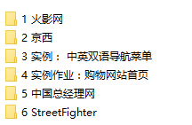

 | HTML 介绍和第一个HTML网页
HTML(Hypertext Markup Language)：超文本标记语言，它是互联网上应用最广泛的标记语言。文件的命名方式为 index.html（推荐） 或者 index.htm。
标记语言： 带有<> 的语言
XML ： 用来做数据存储和传递使用，可拓展（标签自定义）
HTML ：用来做页面显示使用，不可拓展，标签已预定义
学习HTML 就是学习HTML 的标签
显示页面
HTML采用浏览器来显示。因为浏览器的内核不一样，所以有的时候会出现差异。这也就是浏览器不兼容的问题。

区分 HTMl4.01 和 XHTML:
XHTML:eXtensible Hypertext Markup Language：可拓展的超文本标记语言,比HTML更严格,可以理解XHTML是新的HTML规范;所有标签必须闭合，也就是说开始标签要有相应的结束标签。另外，XHTML中所有的标签必须小写。而按照HTML 2.0以来的传统，很多人都是将标签大写，这点两者的差异显著。在XHTML中，所有的参数值，包括数字必须用双引号括起来（而在HTML中，引号不是必须的，当内容只是数字、字母及其它允许的特殊字符时，可以不用引号;除此之外XHTML废弃了部分HTML中的标签属性;
认识DHTML
DHTML是 Dynamic HTML 的简称，就是动态的 html，是相对传统的静态的 html 而言的一种制作网页的概念。
所谓动态HTML(Dynamic HTML，简称DHTML)，其实并不是一门新的语言，它只是HTML、CSS和客户端脚本的一种集成，即一个页面中包括 html + css + javascript(或其它客户端脚本)，其中css和客户端脚本是直接在页面上写而不是链接上相关文件。DHTML不是一种技术、标准或规范，只是一种将目前已有的网页技术、语言标准整合运用，制作出能在下载后仍然能实时变换页面元素效果的网页设计概念,一般的使用法是:
1.通过HTML把网页标记为各个元素;
2.利用CSS设计元素之间的排版样式，并控制各个标签的位置;
3.利用javascript来控制各个标签;
认识HTML5:
虽然W3C一直呼吁 HTML 设计师遵循 HTML 标准,但是现实的 HTML 设计师都理会这是个善意的忠告,也就是说目前互联网上的大部分 HTML 页面都是不规范的,主要的有以下几种情况:
➢> 元素的标签名大小写混杂;如: <DIV> 内容</div>
➢> 元素标签没有合理结束; 如:<span>内容,没有写结束标签</span>;
➢> 元素标签使用了属性,但是没有指定属性值:如:<input type=”text” readOnly/>
➢> 元素标签有属性值得时候,属性值没有使用引号:如:<input type=text/>
W3C发现这种”恶习”真的改不了的时候,就索性承认了他们是符合规范的.除了”妥协”之外,HTML5的优势不容小视,主要是增强了Web应用程序的功能如客户端校验,绘图支持,多媒体支持等;

第一个HTML

查看 W3C 文档 ： HTML 相关
W3CSchool.chm
步骤：
1 在磁盘创建一个文本文件，并将后缀名改为html
2 贴入 HTML 例子代码
3 把 html 文件拉入浏览器就能看到效果
<html>
<head>
<title>页面的标题</head>
</head>
<body>
这是我的第一个html页面
</body>
</html>

HTML 语法和文档查阅
HTML 基本结构



注释标签
<!- -注释的内容- ->
在浏览器里面鼠标右键查看网页源代码是依然可以看见注释的内容
标签/元素
HTML的标签不区分大小写,但是为了兼容XHTML,建议大家都小写;
双标签：开始标签和结束标签一起出现，
如: <font> 要显示的文字 </font> 没有斜杠的是开始标签，有斜杠的是结束标签。
单标签：<br/> <hr/>,规范的写法是在右尖括号前加上反斜杠。
属性和值
<font color = "red"> 你好世界 </font>
属性和属性值用“=”连接,假如属性值是阿拉伯数字或英文字母可以不使用引号（单引号或双引号）,假如属性值是汉字，那么一定得加上引号,建议都使用引号。每个标签都有id,style,class等核心属性;
标准属性(通用属性)大部分标签元素都具有的属性
标签属性中分了三种：
1 HTML 标准属性 : 可以理解成是几乎所有的HTML和XHTML元素都支持的属性；
class 规定元素的类名（classname）；
id 规定元素的唯一 id
style 规定元素的行内样式（inline style）
title 规定元素的额外信息（可在工具提示中显示）
以及其它的语言键盘属性等，上面是几个比较常用的属性。
2 标签上的可选和必选属性 : 这些属性只针对单个的标签有效果；
3 事件属性 : HTML 4 的新特性之一是可以使 HTML 事件触发浏览器中的行为，比方说当用户点击某个 HTML 元素时启动一段 JavaScript
标签嵌套
<p><font color='red'>你好 </font></p> 正确
<p><font color='red'>你好</p> </font> 错误,浏览器很仁慈,显示没问题
注意:写标签的时候,标签与标签之间是不允许交叉嵌套.

 | HTML 基本标签
基本标签
<!-- .... --> : 定义 HTML 注释的标签;
<html> : 定义 HTML 文档的根标签;
<head> : 定义 HTML 页面的头部标签;
<title> : 定义 HTML 页面标题,放置于<head></head>之间;
<body> : 定义 HTML 页面主体部分;
<div> : 定义文档中的结构;为HTML提供结构和背景;
<span> : 和 <div> 基本相似,区别是 <span> 定义的文字默认不换行,长度由内容决定;
<p> : 定义段落,使用如 : <p>床前明月光</p><p>疑是地上霜</p>
<style> : 用于引入CSS文件,一般放于<head></head>之间;
<script> : 用于引入JavaScript文件,一般放于<head></head>之间;

 | 超链接标签

超链接和锚点
<a> 标签:可定义锚(anchor),锚有两种用法：
•通过使用 href 属性，创建指向另外一个文档的链接 （或超链接）;
•通过使用 name 或 id 属性，创建一个文档内部的书签（也就是说，可以创建指向文档片段的链接）;
<a> 标签的两个重要属性:
href : 它指链接的目标,也就是超链接关联的另一个资源;
target : 指定使用框架集中的哪个框架来装载另一个资源;属性值有:
■ _slef : 表示自身,默认;
■ _blank : 新窗口;
■ _top : 顶层框架;
■ _parent : 父框架;
<base>: 标签为页面上的所有链接指定默认地址或默认目标;<base>必须位于 <head></head>标签之间;
<a>标签还可以发送邮件:

<a href =“#A1”>第一章</a>
<a href =“#A2”>第二章</a>
<a name =“A1”>第一章内容</name>
<a name =”A2“>第二章内容</name>

<a href="mailto:收件人邮箱?cc=抄送邮箱&subject=主题&body=内容">联系我</a>

 | 图片标签

图片标签
<img> 标签, 用于向网页中嵌入一张图片; 请注意,从技术上讲<img> 标签并不会在网页中插入图像,而是从网页上链接图像。
<img> 标签有两个必需的属性：src 和 alt:
src : 该属性指定显示图片文件所在位置;
alt : 该属性指定一段文本,可用于当图片不能显示时显示的提示信息;
title : 鼠标在图片上会显示图片的描述信息
height : 指定图片高度,可是像素值或百分比;
width : 指定图片宽度,可是像素值或百分比;
<img src=”” alt=””>
<img>做图片超链接：只需要将 <img> 作为 <a> 标签的内容即可
<a><img src=”” alt=””></a>

 | 列表标签

列表相关标签
无序列表
<ul> : 定义无序列表; 该元素只能包含<li>子标签;
type 属性 : 可指定列表项目符号类型,属性值有:
● disc : 表示实心圆点; ●
● square : 表示空心圆圈; ○
● circle : 表示实现方块; ■
有序列表
<ol> : 定义有序列表;该元素只能包含<li>子标签;
type 属性 : 可指定列表项目序号类型,属性值有:
A : 表示使用大写英文字母作为序号; 如 A、B、C 等;
a : 表示使用小写英文字母作为序号; 如 a、b、c 等;
I : 表示使用大写罗马数字作为序号; 如 I、II、III 等;
i : 表示使用小写罗马数字作为序号; 如 i、ii、iii 等;
1 : 表示使用阿拉伯数字作为序号; 如 1、2、3 等;
start属性 : 可表示列表的起始序号;
<li>:定义列表项目,该标签可以包含多种子元素; 如<li> 三国演义 </li>
自定义列表
<dl> : 用于定义列表;该标签只能有<dt>,<dd>两种子标签;
<dt> : 定义列表项的标题;
<dd> : 定义普通列项;
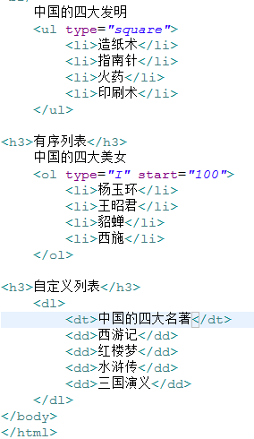

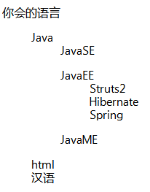
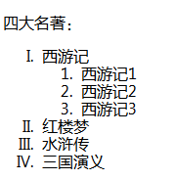

 | 表格标签

<table>标签
用于定义表格,<table>由0或1个<caption>子标签,0到1个<thead>子标签,0到1个<tfoot>子标签,多个<tr>子标签,多个<tbody>子标签组成;
<table>常用的属性如下:
border : 指定表格边框的宽度,默认是0;
cellpadding: 指定单元格内容和单元格边框的间距,值可是像素或百分比;
cellspacing : 指定单元格之间的间距,值可是像素或百分比;
width : 指定表格的宽度,值可是像素或百分比;
<caption> : 用于定义表格的标题,必须放在<table></table>之间;
<tr> : 定义表格行,该标签内只能有<td>或<th>子标签;
<td> : 定义单元格,放在<tr>中,表示把一行分成N个单元格;(N取决于N对<td>);
<td>常见属性如下:
colspan : 指定该单元格跨多少列,属性值是数字;
rowspan: 指定该单元格横跨的行数;
height : 指定单元格的高度;
width : 指定单元格的宽度;
<th> : 定义表格页眉的单元格;用法和<td>标签一样,只是显示效果有差别;
<tbody> : 定义表格的主体,该标签只能包含<tr>子元素;使用<tbody>标签可以将一个表格分成几个独立的部分;<tbody>可以将表格里的一行或多行合并成一组,以后使用 Ajax 编程的时候常常需要动态修改表格的某几行,此时就得使用<tbody>标签了;
<thead> : 定义表格头,用法和<tbody>一致,功能有点差别;
<tfoot> : 定义表格脚,用法和<tbody>一致,功能有点差别;

<thead>,<tbody>,<tfoot>标签可以对表格的行进行分组,每对<tbody>就是一组;除此之外,当创建某个表格时.希望拥有一个标题行,以及底部的一个统计行;当打印表格式,表格头和表格脚的数据也会包含在数据的页面上;
无论<thead>,<tbody>,<tfoot>三者的先后顺序如何,页面上总会是最上面显示表格头,中间是显示表格体,最下面显示表格脚数据;一般开发中建议从上到下的顺序是:<thead>,<tfoot>,<tbody>;好处是即使网速慢没有加载出表格体的数据,但是表格头和表格脚的信息会先显示出来,以”安抚民心”;

 | 表单标签

form标签,用于生成输入表单,该标签不可见;在HTML5之前,表单控件,如单行文本框,密码框,单选框等都必须放在<form></form>之间;
常见属性如下:
action : 必填属性,表示当点击”提交”按钮时,表单数据提交到哪个地址;
method : 指定表单提交时的请求类型,该属性值有get或post,分别用于GET或POST请求,默认是get方式,开发建议使用post方式;
enctype : 指定表单数据的编码方式,属性有3个值:

 |  | 表单元素

input标签
input标签,表单控件标签里功能最丰富的,用于接收用户输入的信息.
其中的 type 属性指定输入标签的类型。
单行文本框 : type = text,输入的文本信息直接显示在框中;
密码输入框 : type = password,输入的文本以圆点形式显示;
单选框 : type = radio,如：性别选择;
复选框 : type = checkbox,如：多个兴趣选择;
隐藏域 : type = hidden, 在页面上不可见,但在提交的时候会一起提交数据,用于隐式向后台传输一个数据;
提交按钮 : type = submit,用于提交表单中的数据内容;
重置按钮 : type = reset,将表单中填写的内容均设置为初始值;
无动作按钮 : type = button,可使用javascript为其自定义事件;
文件上传域 : type = file,会生成一个文本框和一个浏览按钮;
图像域 : type = image, 它可以替代submit按钮,即图像提交按钮。
<input>标签其他通用属性:
name : 指定input标签的名字,没有设置name属性的标签不能提交数据;
value : 指定input标签的初始值;
checked : 设置单选框,复选框的初始状态是否选中;
disable : 设置input标签加载时禁用此标签;
maxlength : 文本框输入最大字符数,属性值是数字;
readonly : 指定文本框内值不允许直接修改;

<select> 标签：下拉列表标签
<option>标签 : 选项标签
<seclet>和<option>一般同时使用：
<select >属性：
multiple="multiple" ： 表示可以选中多个
size="2" ： 表示显示几个，（浏览器之间有差异）

<select name="country" >
<option value="">---请选择---</option>
<option value="zh" selected="selected">中国</option>
<option value="en">英国---</option>
</select>

<textarea>标签 : 文本域标签
<textarea cols="50" rows="5"> 要显示的内容</textarea>
注意： 不可以换行，也不可以使用单标签
有的浏览器是可以拖动其大小的，我们可以用什么办法解决呢？
CSS style="resize:none"

 | JavaScript 介绍

JavaScript 的两种书写方式：
直接在标签上写
<a href=”JavaScript:alert(1111)”>点我</a>
<script> 标签中书写或引入
<script type="text/javascript">
// 书写 js 代码
</script>
<script type="text/javascript" src="index.js"></script>
注意 : 引入 js 文件时,不可以使用单标签 <script type="text/javascript" src="index.js"/>
使用单标签后面的引入标签将会失效

JavaScript 简单使用
变量定义：由于JavaScript 是轻量级语言，所以所有类型都使用var 来声明，真实类型是什么就是什么类型。
var a = 1;
var b=”str”;
var c = true;
函数
语法：
function 函数名( [变量名...] ){
// 函数体
}
function show( ){
alert(“hello word”);
}
变量声明只需要带名称无需带类型
function add(num1,num2){
alert(num1 + num2);
}
返回值问题
函数体有return 则有返回值，没return 则没返回值
function add(num1,num2){
retrun num1 + num2;
}
调用：调用方式和Java方法的调用类似，直接函数名()
<a href=“JavaScript:函数名()”>调用函数</a>
<input type=”button” onclick=”函数名()”>
使用 js 来提交表单
获取表单元素后调用submit函数：需给form提供id属性
<form id=”formId” action=”#” method=”get”></form>
function go(){
document.getElementById(“formId”).submit();
}
直接获取所有的form表单再选择要提交那个表单的数据
function go(){
document.forms[0].submit();
}
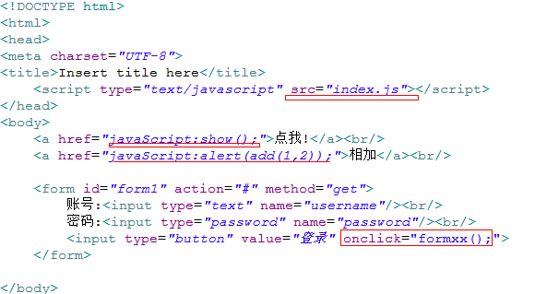

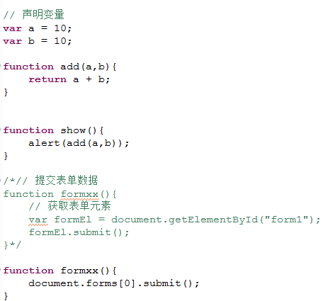

 |  | 小结
今天重点掌握的内容：
1 <a> 超文本标签
2 <img> 图片标签
3 <table> 表格标签包括子标签<tr><th><td>,了解<thead><tbody><tfoot>
4 <form> 表单标签包括子标签<input type=”*”>,<select>,<textarea>
5 js 引入，变量的声明，函数的定义和使用js提交表单
注意：优先掌握表格和表单

